Sammanfattning
 | Namn: Metz Linje A-B
Stadens Utformning
 | Parameter | Poäng | Max P |  | Stadens Utformning | 6.4523924511 | 0.085461101015
 | Samplanering | 2 | 2 |  | Kollektivtrafikens infrastruktur | 41.825835591 | 0.55397776678
 | Genhet | 0.0 | 3 |  | Fordon och stödsystem | 17 | 0.22516279477
 | Hållplatsavstånd | 2.6 | 5 |  | Trafikering | 10.222700153 | 0.13539833744
 | Tvära kurvor | 0.3 | 3
 | Barriäreffekt | 2.2 | 3
 | Cykelstråk | 1.0 | 2 |  | Stadens Utformning | 6
 | Anslutningar till hållplatser | 0.4 | 2 |  | Stadens Utformning pot | 14
 | Totalt | 6.5 | 20.0 | 0.32261962256 | Kollektivtrafikens infrastruktur | 42
Kollektivtrafikens infrastruktur |  |  |  |  | Kollektivtrafikens infrastruktur pot | 4
 | Parameter | Poäng | Max P |  | Fordon och stödsystem | 17
 | Busskörfält eller bussgata | 7.7 | 8 |  | Fordon och stödsystem pot | 3
 | Busskörfältens placering | 4.0 | 4 |  | Trafikering | 10
 | Annan användning av busskörfälten | 3.0 | 3 |  | Trafikering pot | 4
 | Utfarter i busskörfält | 0.0 | 2
 | Gatuparkering | 2.1 | 3
 | Farthinder | 3.0 | 3
 | Bussprioritet i korsningar | 7.0 | 7
 | Svängande trafik som korsar bussens körväg | 3.0 | 3
Alborg Linje 2
 | Hållplatstyper och plant insteg | 10.0 | 10
 | Utrustning på hållplatser | 2.1 | 3
 | Totalt | 41.8 | 46.0 | 0.90925729545
Fordon och stödsystem
 | Parameter | Poäng | Max P
 | Identitet | 4.0 | 4
 | Realtidsinformation | 4.0 | 4
 | Påstigning i alla dörrar | 9.0 | 10
 | Regularitetsstöd | 0.0 | 2
 | Totalt | 17.0 | 20 | 0.85
Trafikering
 | Parameter | Poäng | Max P
 | Turtäthet dagtid | 2.6 | 4
 | Turtäthet kvällar och helger | 2.6 | 4
 | Öppetider vardag | 3.0 | 3
 | Öppetider helg | 2.0 | 3
 | Totalt | 10.2 | 14 | 0.73019286804
 | Summa | 77.5 | 100.0

 | Parametrar | Faktisk poäng | Skillnad | tot
 | 25. Öppetider helg | 2 | 1 | 3
 | 24. Öppetider vardag | 3 | 0 | 3
 | 23. Turtäthet kvällar och helger | 2.6113500763 | 1.3886499237 | 4
 | 22. Turtäthet dagtid | 2.6113500763 | 1.3886499237 | 4
 | 21. Regularitetsstöd | 0 | 2 | 2
 | 20. Påstigning i alla dörrar | 9 | 1 | 10
 | 19. Realtidsinformation | 4 | 0 | 4
 | 18. Identitet | 4 | 0 | 4
 | 17. Utrustning på hållplatser | 2.0579710145 | 0.94202898551 | 3
 | 16. Hållplatstyper och plant insteg | 10 | 0 | 10
 | 15. Svängande trafik | 3 | 0 | 3
 | 14. Bussprioritet i korsningar | 7 | 0 | 7
 | 13. Farthinder | 3 | 0 | 3
 | 12. Gatuparkering | 2.0842236714 | 0.91577632857 | 3
 | 11. Utfarter i busskörfält | 0 | 2 | 2
 | 10. Annan användning av busskörfälten | 3 | 0 | 3
 | 9. Busskörfältens placering | 4 | 0 | 4
 | 8. Busskörfält eller bussgata | 7.6836409047 | 0.31635909532 | 8
 | 7. Anslutningar till hållplatser | 0.39130434783 | 1.6086956522 | 2
 | 6. Cykelstråk | 1 | 1 | 2
 | 5. Barriäreffekt | 2.1509433962 | 0.84905660377 | 3
 | 4. Tvära kurvor | 0.30203659896 | 2.697963401 | 3
 | 3. Hållplatsavstånd | 2.6081081081 | 2.3918918919 | 5
 | 2. Genhet | 0 | 3 | 3
 | 1. Samplanering | 2 | 0 | 2

Kollektivtrafikens infrastruktu
 |  |  |  |  |  | Start P+R Woippy |  |  |  |  | Start Jules Michelet
Busskörfält eller bussgata | Poäng tot | Antal | Viktning med | Poäng |  | Annan användning | Mittförlagd | Typ av körfält | Avstånd | Skillnad | Annan användning | Mittförlagd | Typ av körfält | Avstånd | Skillnad
Fysiskt separerade busskörfält (till exempel med kantsten eller refug mellan busskörfält och övriga körfält) eller bussgata | 8 | 34610 | 0.96 | 7.6836409047 |  |  | x | Fysisk | 2530 | 2530 |  | x | Fysisk | 9490 | 9490 | Fysisk | 23370
Visuellt markerade busskörfält med avvikande färg och heldragen linje, men ingen fysisk separering | 6 | 0 | 0.00 | 0 |  |  |  | Blandtrafik | 2570 | 40 |  |  | Blandtrafik | 9750 | 260 | Bland | 1230
Busskörfält avgränsade endast med målad linje | 4 | 0 | 0.00 | 0 |  |  | x | Fysisk | 2770 | 200 |  | x | Fysisk | 9950 | 200 |  | 24600 | 0.95
Blandtrafik | 0 | 1425 | 0.04 | 0 |  |  |  | Blandtrafik | 2810 | 40 |  |  | Blandtrafik | 10030 | 80
 | Tot | 36035 | Summa | 7.7 |  |  | x | Fysisk | 8130 | 5320 |  | x | Fysisk | 10680 | 650
 |  |  |  |  |  |  |  | Blandtrafik | 8700 | 570 |  |  | Blandtrafik | 10920 | 240
 |  | 0 |  |  |  |  | x | Fysisk | 12300 | 3600 |  | x | Fysisk | 12300 | 1380
 |  | 36035
 |  |  |  |  |  | Start Cite U |  |  |  |  | Start Maternite
 |  | Blandtrafik |  |  |  | Annan användning | Mittförlagd | Typ av körfält | Avstånd | Skillnad | Annan användning | Mittförlagd | Typ av körfält | Avstånd | Skillnad | Fysisk | 11240
 |  | Visuell |  |  |  |  | x | Fysisk | 590 | 590 |  | x | Fysisk | 5040 | 5040 | Bland | 195
 |  | linje |  |  |  |  |  | Blandtrafik | 685 | 95 |  |  | Blandtrafik | 100 | 100 |  | 11435 | 0.98294709226
 |  | Fysisk |  |  |  |  | x | Fysisk | 5050 | 5050 |  | x | Fysisk | 660 | 560

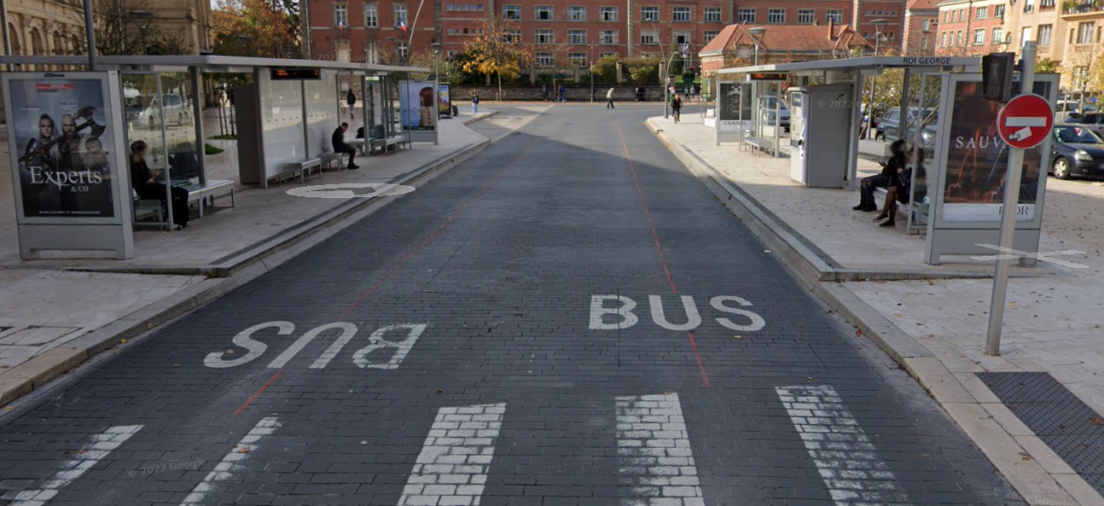
Busskörfältens placering | Poäng tot | Antal | Viktas med | poäng
Mittförlagda busskörfält eller bussgata (egen bussgata eller busskörfält där båda riktningarna är samlade vid sidan av övriga körfält) | 4 | 1 | 1.00 | 4
Busskörfält i körbanekant (yttre körfält, utmed kantsten eller gatuparkering) | 0 |  | 0.00 | 0
 |  |  | Summa | 4

Annan användning av busskörfälten (max 3 p) | Poäng tot | Antal | Viktas med | Poäng
Endast bussar (och utryckningsfordon) tillåts | 3 | 1 | 1 | 3
Blandtrafik eller busskörfält där cykel eller taxi tillåts | 0 |  | 0
 |  |  | Summa | 3

Utfarter i busskörfält (max 2 p) | Poäng tot | Antal | Viktas med | Poäng
Inga | 2 | 37 | 1.0690551864 | -2.2762207454
0,25 per kilometer i genomsnitt | 1 |  |  | 0
0,5 per kilometer eller fler | 0 |  |  | 0
 |  |  | Summa | 0

Gatuparkering (max 3 p) | Poäng tot | Antal | Viktning med | Poäng
Inga | 3 | 11 | 0.31 | 2.0842236714
0,33 per kilometer i genomsnitt | 2 |  |  | 0
0,67 per kilometer | 1 |  |  | 0
1,00 per kilometer eller tätare | 0 |  |  | 0
 |  |  | Summa | 2.1

Farthinder (max 3 p) | Poäng tot | Antal | Viktning med | Poäng
Inga | 3 |  | 0.00 | 3
0,17 per kilometer i genomsnitt | 2
0,33 per kilometer | 1
0,50 per kilometer eller tätare | 0
 |  |  | Summa | 3.0

Bussprioritet i korsningar (max 7 p) | Poäng | Antal | Viktas med | Poäng
Signalprioritet för busstrafiken införs eller bibehålls | 7 |  |  | 7
Ingen signalprioritet eller bussar på aktuell linje har väjningsplikt | 0
 |  |  | Summa | 7

Svängande trafik som korsar bussens körväg (max 3 p) | Poäng tot | Antal | Viktning med | Poäng
Förekommer ej | 3 |  | 0.00 | 3
0,67 per kilometer i genomsnitt | 2
1,33 per kilometer | 1
2,00 per kilometer eller tätare | 0
 |  |  | Summa | 3.0
*Gäller endast där det är busskörfält, ej i blandtrafik. Så endast där valig trafik korsar ett busskörfält.

Hållplatstyper och plant insteg (max 10 p) | Poäng tot | Antal | Viktning med | Poäng
Stopphållplats med plant insteg utan bussnigning: "spårvagnsplattform", ca 30 cm hög och utskjutande (så kallad klack eller perrongutvidgning) eller med an-nan utrustning för att minimera horisontellt avstånd mellan buss och plattform | 10 | 1 | 1.00 | 10 | Spårvagn | Hög plattform, guidning genom annan utrustning (Röd markering i asfalten)
Stopphållplats med utskjutande plattform (så kallad klack eller perrongutvidg-ning) eller annan utrustning för att minimera horisontellt avstånd mellan buss och plattform | 8 | 0 | 0.00 | 0 | Midjeplattform
Stopphållplats | 5 | 0 | 0.00 | 0 | Vanlig utan ficka
Fickhållplats (bussen måste göra minst en sidoförflyttning för att komma in eller ut från hållplatsen) | 0 | 0 | 0.00 | 0
 |  |  | Summa | 10.0

Utrustning på hållplatser (max 3 p) | Poäng tot | Antal | Viktning med | Poäng
Väderskydd, sittplatser och belysning finns – väntyta under tak motsvarande hela fordonets längd (eller åtminstone motsvarande avståndet mellan främsta och bakersta dörr) | 3 | 6.00 | 0.09 | 0.26086956522
Väderskydd, sittplatser och belysning finns – väntyta under tak motsvarande minst halva fordonets längd | 2 | 61.00 | 0.88 | 1.768115942
Väderskydd, sittplatser och belysning finns – väntyta under tak motsvarande mindre än halva fordonets längd | 1 | 2.00 | 0.03 | 0.028985507246
Väderskydd, sittplatser eller belysning saknas | 0 | 0.00 | 0.00 | 0
 |  | Summa | 1 | 2.1

